Feuil2
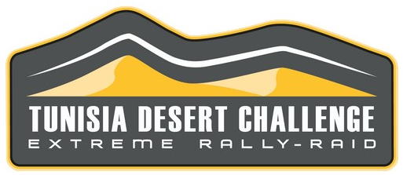
Nom, prénom* :
Team* :
Tel.* :
Email* :
Les champs marqué d'une * sont obligatoires.

TUNISIA DESERT CHALLENGE 2022 MOTO & BIB-MOUSSES

 | BRAND |  | SIZE | PROFILE (click to see the product sheet !) |  | QTY | PRICE PER UNIT | TOTAL*
 |  |  | 90/100-21 | ENDURO MEDIUM |  |  | 90.00 € | 0.00 €
 |  |  | 90/90-21 | DESERT RACE |  |  | 150.00 € | 0.00 €
 |  |  | M16 (Front) | BIB MOUSSE |  |  | 150.00 € | 0.00 €
 |  |  | 140/80-18 | DESERT RACE |  |  | 190.00 € | 0.00 €
 |  |  | 140/80-18 | DESERT RACE BAJA (SAND) |  |  | 190.00 € | 0.00 €
 |  |  | M02 (Rear) | BIB MOUSSE |  |  | 170.00 € | 0.00 €
 |  | TOTAL DE LA COMMANDE : |  |  |  |  |  | 0.00 €
 |  | *Les professionnels commandant en Europe peuvent récupérer la TVA de 20% (livraison en Europe à leur charge). Contactez-nous.

Ces prix comprennent le transport; le stockage et le montage pendant le rallye Pour toute autre dimension : contactez-nous

 |  | DISTRIBUTEUR :

Nom, prénom* :
Team* :
Tel.* :
Email* :
 | Les champs marqué d'une * sont obligatoires.

TUNISIA DESERT CHALLENGE 2022 SSV - ATV

 |  | MARQUE | DIMENSIONS | PROFIL (Cliquez pour consulter la fiche produit) |  | QTE | PRIX UNITAIRE | TOTAL*
 | 14" |  | 28x10.00-14 | KM3 |  |  | 210.00 € | 0.00 €
 |  |  | 30x10.00-14 | KM3 |  |  | 220.00 € | 0.00 €
 |  |  | 32x10.00-14 | KM3 |  |  | 240.00 € | 0.00 €
 | 15" |  | 30x10.00-15 | KM3 |  |  | 225.00 € | 0.00 €
 |  |  | 32x10.00-15 | KM3 |  |  | 240.00 € | 0.00 €
 |  |  | 35x11.00-15 | KM3 |  |  | 245.00 € | 0.00 €
 |  |  | 30x9.50-15 | KDR3 | NEW ! |  | 400.00 € | 0.00 €
 |  |  | 30x9.50-15 | BAJA KR2 |  |  | 385.00 € | 0.00 €
 |  | TOTAL DE LA COMMANDE : |  |  |  |  |  | 0.00 €
 | *Les professionnels commandant en Europe peuvent récupérer la TVA de 20% (livraison en Europe à leur charge). Contactez-nous.

 | Ces prix comprennent le transport; le stockage et le montage pendant le rallye Pour toute autre dimension : contactez-nous

 |  | DISTRIBUTEUR :

 | Nom, prénom* :
 | Team* :
 | Tel.* :
 | Email* :
 | Les champs marqué d'une * sont obligatoires.

TUNISIA DESERT CHALLENGE 2022 SSV - ATV

 |  | MARQUE | DIMENSIONS | PROFIL (Cliquez pour consulter la fiche produit) |  | QTE | PRIX UNITAIRE | TOTAL*
 | 14" |  | 28x10-14 | AR33 |  |  | 190.00 € | 0.00 €
 |  |  | 30x10-14 | AR33 |  |  | 200.00 € | 0.00 €
 |  |  | 32x10-14 | AR33 |  |  | 210.00 € | 0.00 €
 | 15" |  | 30x10-15 | AR33 |  |  | 210.00 € | 0.00 €
 |  | TOTAL DE LA COMMANDE : |  |  |  |  |  | 0.00 €
*Les professionnels commandant en Europe peuvent récupérer la TVA de 20% (livraison en Europe à leur charge). Contactez-nous.

 | Ces prix comprennent le transport; le stockage et le montage pendant le rallye Pour toute autre dimension : contactez-nous

 |  | DISTRIBUTEUR :

 | Nom, prénom* :
 | Team* :
 | Tel.* :
 | Email* :
 | Les champs marqué d'une * sont obligatoires.

TUNISIA DESERT CHALLENGE 2022 4X4 - BUGGY - COMPETITION

 |  | MARQUE | DIMENSIONS | PROFIL (Cliquez pour consulter la fiche produit) |  | QTE | PRIX UNITAIRE | TOTAL*
 | 15" |  | 33x10.50-15 | BAJA T/A |  |  | 450.00 € | 0.00 €
 |  |  | 35x12.50-15 | ALL TERRAIN KDR2+ M | MEDIUM |  | 570.00 € | 0.00 €
 | 16" |  | 245/80-16 | ALL TERRAIN KDR2+ M | MEDIUM |  | 730.00 € | 0.00 €
 |  |  | 245/80-16 | ALL TERRAIN KDR2+ S | SOFT |  | 730.00 € | 0.00 €
 |  |  | 215/85-16 | G2 COMPETITION |  |  | 495.00 € | 0.00 €
 | 17" |  | 35x12.50-17 | ALL TERRAIN KDR2+ M | MEDIUM |  | 680.00 € | 0.00 €
 |  |  | 37x12.50-17 | ALL TERRAIN KDR2+ S | SOFT |  | 765.00 € | 0.00 €
 |  |  | 37x12.50-17 | ALL TERRAIN KDR2+ M | MEDIUM |  | 765.00 € | 0.00 €
 |  | TOTAL DE LA COMMANDE : |  |  |  |  |  | 0.00 €
*Les professionnels commandant en Europe peuvent récupérer la TVA de 20% (livraison en Europe à leur charge). Contactez-nous.

 | Ces prix comprennent le transport; le stockage et le montage pendant le rallye Pour toute autre dimension : contactez-nous

 |  | DISTRIBUTEUR :

 | Nom, prénom* :
 | Team* :
 | Tel.* :
 | Email* :
 | Les champs marqué d'une * sont obligatoires.

 | TUNISIA DESERT CHALLENGE 2022
 | 4X4 - BUGGY - CLASSICS

 |  | 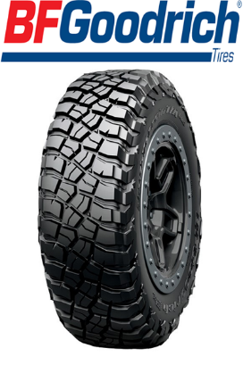 KM3 |  |  | 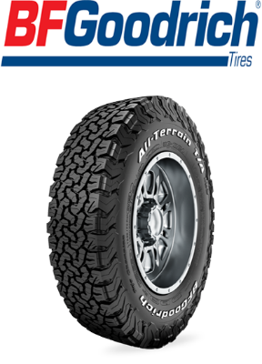 KO2

CONTACTEZ-NOUS POUR UN DEVIS :
 | online@hug-s.com

 |  | DISTRIBUTEUR :

